mode d'emploi
Mode d’emploi

•Qui peut le remplir?
Le registre Santé et Sécurité au Travail est mis à la disposition de l’ensemble des agents et des usagers.
•Que faut-il noter dans ce registre?
Ce registre est destiné à recueillir les informations relatives à la prévention des risques professionnels et à l’amélioration des conditions de travail du ou des site(s) concerné(s).
Il faut donc être le plus précis possible dans les informations qui y sont écrites.
Les observations et suggestions peuvent concerner notamment les aspects suivants:
−Sécurité (électricité, équipements de protection individuelle non adaptés, utilisation de produits dangereux,…)
−Accidents, incidents et blessures
−Conditions de travail (température, bruit, luminosité, risques psycho-sociaux, hygiène et propreté, …)
−Immobilier (difficultés d’accès aux bâtiments, état des sols, escaliers, …)
Des explications complémentaires sont indiquées à la page suivante
Attention: Aucune page ne doit être arrachée ou retirée de ce registre. Les ratures, le blanc et les écritures au crayon de papier ou effaçables sont également interdites.
Dans le cas où des annexes doivent être jointes à la déclaration ou si pour des raisons de confidentialité vous ne souhaitez pas détailler la situation sur le registre, vous pouvez transmettre directement les différents éléments à un assistant ou à un conseiller de prévention.
Les interventions techniques notamment des entreprises extérieures ne doivent pas être notifiées dans ce registre. Un registre de sécurité est prévu à cet effet.
•Qui gère ce document?
Ce registre est tenu par les assistants et les conseillers de prévention.
Le chef de service ainsi que le président du CHSCT spécial concerné doivent apposer leur visa à la suite de chaque notification.

exemples
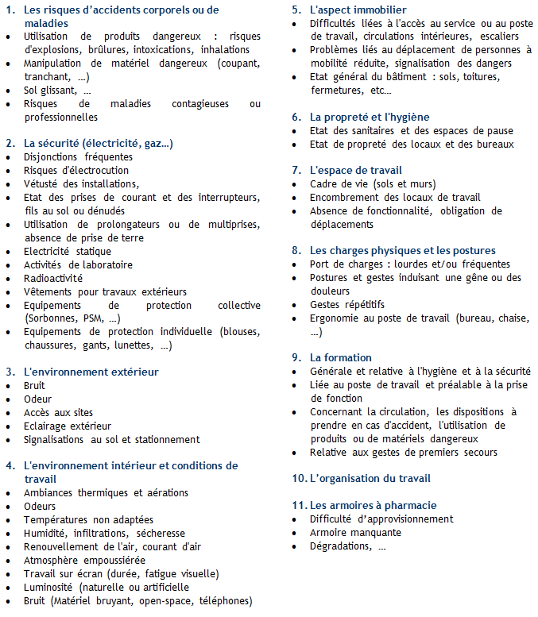
Exemples de thématiques pouvant être abordées dans ce registre

reglementation
Réglementation

Article 3-2 du Décret 82-453 du 28 Mai 1982
Créé par Décret n°2011-774 du 28 juin 2011 - art. 3
Un registre de santé et de sécurité au travail est ouvert dans chaque service et tenu par les agents mentionnés à l'article 4. Ce document contient les observations et suggestions des agents relatives à la prévention des risques professionnels et à l'amélioration des conditions de travail.
Le registre de santé et de sécurité au travail est tenu à la disposition de l'ensemble des agents et, le cas échéant, des usagers. Il est également tenu à la disposition des inspecteurs santé et sécurité au travail et des comités d'hygiène, de sécurité et des conditions de travail.

